sheet1
2020/09/02 1917JA班升学考试作弊名单
学生姓名 | 班级 | 科目 | 原因
李瑶 | 1917班 | 机试 | 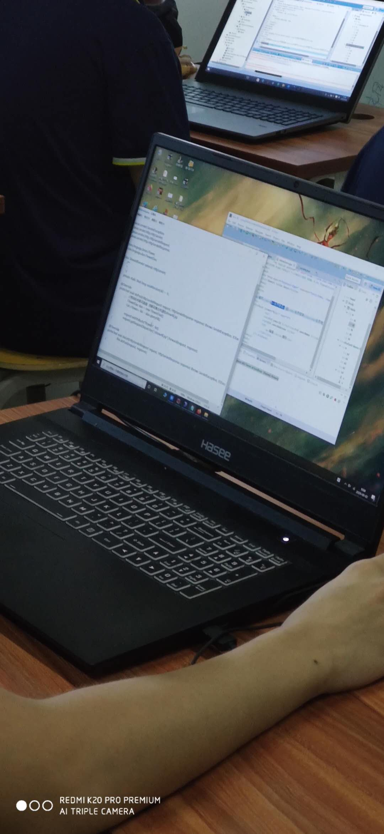 打开老师上课笔记作弊

Sheet3
2020/09/08 1915NA班升学补考作弊名单
学生姓名 | 班级 | 科目 | 原因
毛盾 | 1915班 | 笔试 | 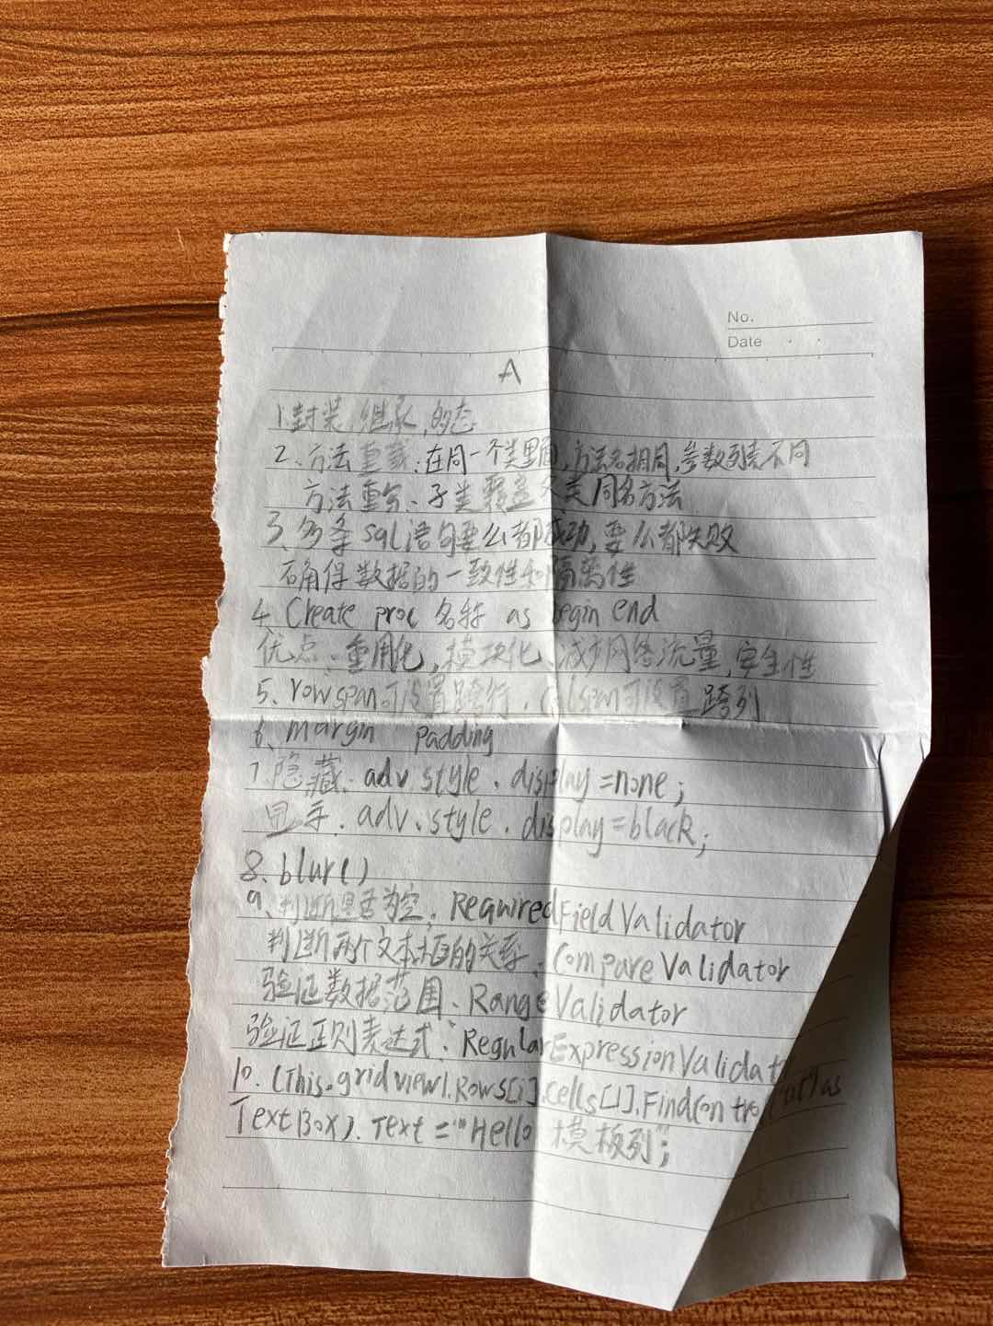 笔试用小抄作弊（态度有些恶劣）

